AJM- GDL-
 |  |  |  | Título |  | REMISION |  |  |  |  |  |  |  |  | FOLIO |  | GDL-326
 |  |  |  | Área |  |  |  | Ventas

Fecha |  |  |  | No. De Cliente |  |  | No. Pedido |  |  |  | Condiciones
23-Aug-22 |  |  |  |  |  |  | GDL-326
DATOS DE FACTURACIÓN
Nombre | Universidad de Guadalajara
R.F.C. | UDG250907MH5 |  |  |  |  |  |  |  |  | C.P. | 44100 |  |  | Asesor: |  |  | Sergio Macias
Domicilio | Av. Juarez #97 |  |  |  |  |  |  |  |  |  |  |  |  | Levanto Pedido: |  |  | Julieta Figueroa
Colonia | Col. Centro |  |  |  |  |  |  |  |  |  |  |  |  | Cliente Nuevo: |  |  | SI
Ciudad | Guadalajara, Jal. |  |  |  |  |  |  |  |  |  |  |  |  | Medio |  |  | Tranporte Consolidado
Teléfono | 33 3134 2222 |  |  |  |  |  |  |  |  |  |  |  |  | LAB |  |  | Guadalajara
E-mail | rosaura.rodriguez@sems.udg.mx
DATOS DE ENTREGA |  |  |  |  |  |  |  |  |  |  |  |  |  |  |  | FORMA DE ENTREGA
Domicilio | Almacén General con domicilio Blvd. José Guadalupe Zuno 46-A, Col. Industrial los Belenes, C.P. 45157, Zapopan, Jalisco |  |  |  |  |  |  |  |  |  |  |  |  |  |  | Nosotros
 |  |  |  |  |  |  |  |  |  |  |  |  |  |  |  | X
Colonia | Muestras Licitacion UdG 2022 LI-011-CGSAIT-RG-20 |  |  |  |  |  |  |  |  |  |  |  |  |  |  | Cliente Recoge

Ciudad / Estado | Zapopan, jalisco |  |  |  |  |  |  |  |  |  |  |  |  |  |  | Transporte

Contacto y Teléfono |  |  |  |  |  |  |  | Fecha de Entrega |  |  | Horario de Entrega |  |  |  |  | Servicio
Sergio Espadas |  |  |  |  |  |  |  | 2022-08-29 |  |  | 16:00 a 19:00 hrs

Cantidad | Unidad |  | Código |  |  | Medida |  |  | Descripción |  |  |  |  |  |  | Precio |  | Importe
1 | Piezas |  | 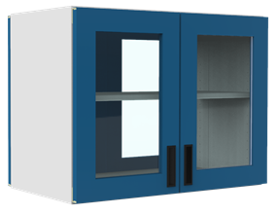 |  |  | 120cm largo; 35cm fondo; 40 cm alto |  |  | Gabinete metalico Colgante ( preguntar especificaciones a Jesus . OJO el entrepaño y puestas van en otro color |  |  |  |  |  |  | 1.00 |  | 1.00

IMPORTE CON LETRA: |  |  |  |  |  |  |  |  |  |  |  |  |  |  | Subtotal |  |  | 1.00
CAMBIOS DE ESPECIFICACIÓN TÉCNICA SOLICITADOS / OBSERVACIONES: |  |  |  |  |  |  |  |  |  |  |  |  |  |  | IVA 16% |  |  | 0.16
Muestras Licitacion UdG 2022 LI-011-CGSAIT-RG-20 |  |  |  |  |  |  |  |  |  |  |  |  |  |  | Total |  |  | 1.16
 |  |  |  |  |  |  |  |  |  |  |  |  |  |  | Nombre y Firma del Cliente:

Empaque: |  | Local |  |  |  | Paquetería |  |  |  | Camión |  |  | X |  | Revisó:
Método y forma de pago: |  |  |  |  | PUE |  |  |  |  |  |  | PPD 99
Uso CFDI: |  | G01
Enviado a Enlace |  |  |  |  | Salida |  |  |  | Factura |  |  |  |  | Otros

Especificaciones
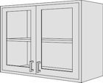
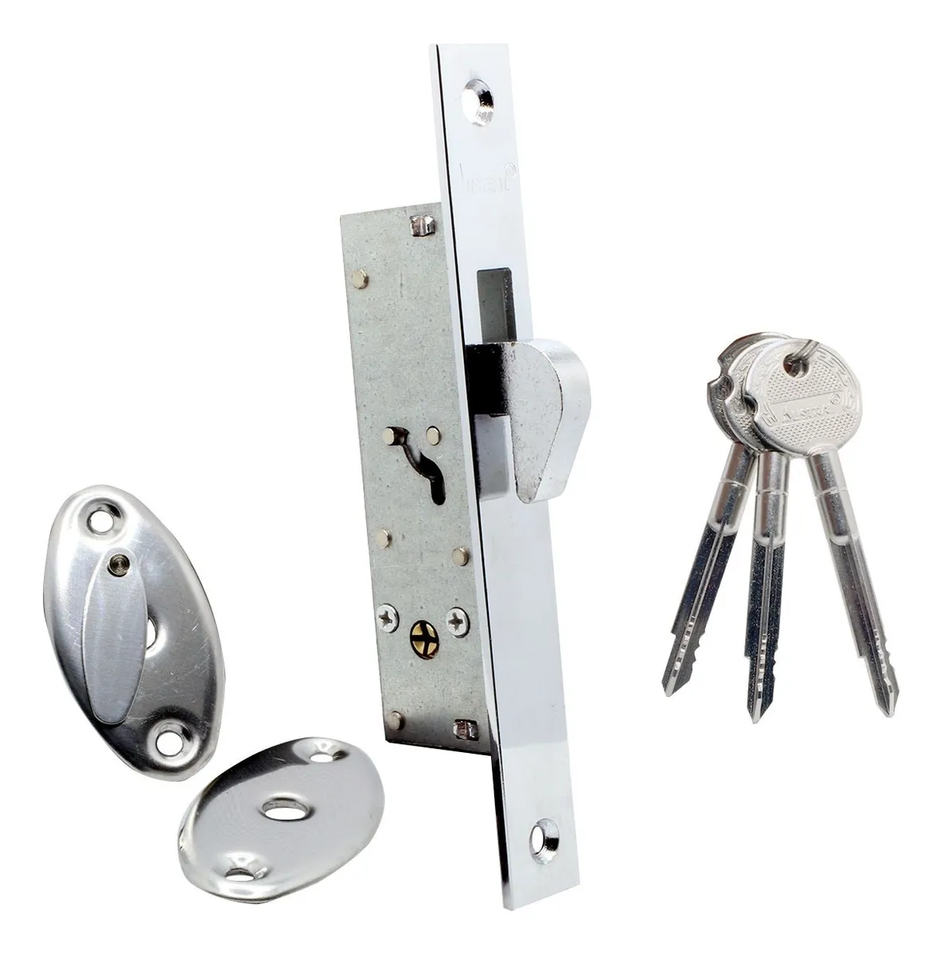
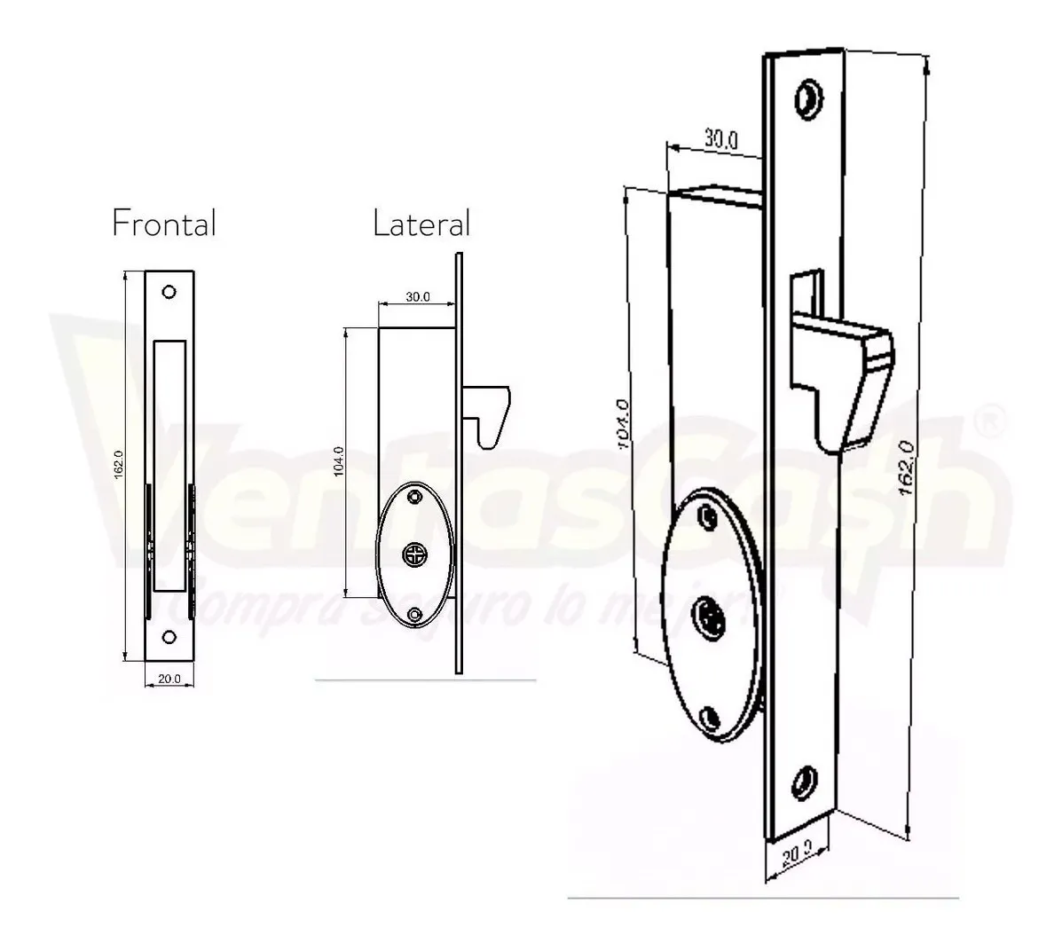
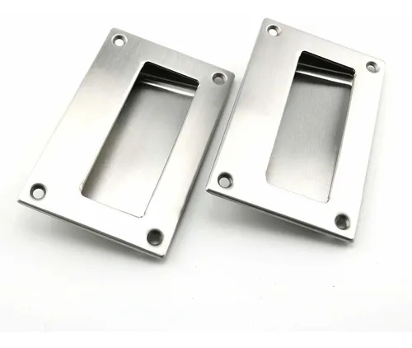
PARTIDA | CANTIDAD | DESCRIPCIÓN
5 | 228 | Gabinete de metal colgante a muro con puertas con ventanas de cristal. Medidas: 1.20m de largo x 35cm de fondo x 40cm de altura. Estructura: Fabricado con metal Cal. 20 rolado en frío. Dos puertas de 50cm cada una con ventanas de cristal de mínimo 3mm de espesor, que permiten ver al interior completamente. Jaladera embutida de acero inoxidable y chapa de seguridad con llave de triángulo. Un entrepaño movible de 20cm de fondo y 20cm de altura. Acabado en pintura epoxi/poliéster híbrido de aplicación electrostática horneada a 200°C previo desengrasado y fosfatado, frentes en un color (mate) y laterales, piso y estructura en otro color. (para uso en laboratorios).

